申込書（共通）
 |  |  |  |  |  | （申 請 日）
 |  |  |  |  |  | 令和６年 月 日

株式会社総合PR 宛

令和５年度中部国際空港における岐阜県観光物産展参加申込書

下記のとおり申し込みます。

◆ 申請者
出展者名 （会社名） | (ﾌﾘｶﾞﾅ)

所在地 | 〒

代表者 | 役職 |  | 代表者名

表明・確約 に関する 同意 | □ | 私は「令和５年度中部国際空港における岐阜県観光物産展の募集要領」を 遵守します。（同意する場合、□欄にチェック願います）
保険加入 | □ | 事故等が発生した場合に被害者の救済ができる保険（PL保険等）に 加入しています。（□欄にチェック願いします）
 | 加入保険 会社名
 | 保険種類 |  |  |  | 有効期限

◆ 出展担当者
担当者名 | (ﾌﾘｶﾞﾅ)

所属部署
電話番号 | (前日まで) (会社等） |  |  | (開催中) (携帯電話)
ＦＡＸ |  |  |  | Ｅ-mail
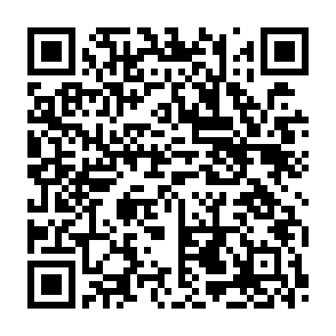 【提出期限】 令和６年２月９日（金） 【提出方法】 総合PR小川宛にメールにてご連絡お願い致します。 メールアドレス：ogawa@s-pr.co.jp ※申込は右のQRコードからもご回答いただけます。
 |  |  |  |  |  |  | ｂ

